상품제안서
QCY PD 67W 접지 멀티 고속충전기 | 상품코드: F32616

 |  |  |  |  |  |  | 02-412-0044 | www.easy1.co.kr
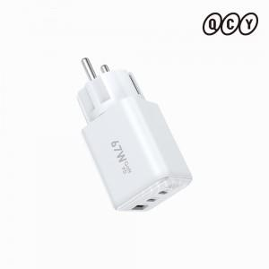 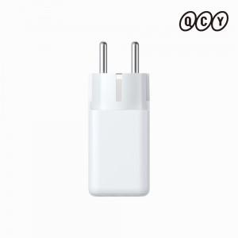 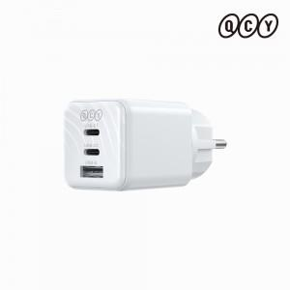

【상세/제작정보】

【인쇄/포장옵션】 | 레이저 / 포장지포장

【공급단가】 | 수량 | 50~ | 100~ | 500~ | 1,000~ | 2,000~
*VAT별도 | 단가 | 14,770원 | 14,510원 | 14,130원 | 13,880원 | 13,580원

【상품 URL】 | https://dev.easy1.co.kr:443/src/goods_detail.php?gdno=32616

